2.Pivot VC
องค์ประกอบ / ปัจจัย | ปีงบประมาณ
 | 2564 | 2565 | รวมจำนวนโครงการทั้งหมด
050302V01 | 2 | 1 | 3
050302F0101 |  | 1 | 1
050302F0102 | 1 |  | 1
050302F0103 | 1 |  | 1
050302V02
050302F0201
050302F0202
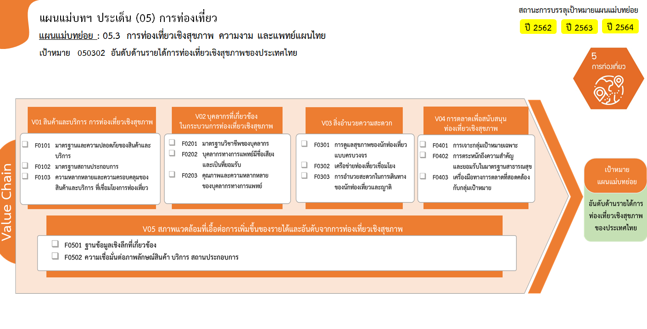
1 โครงการ
1 โครงการ
1 โครงการ
รวม 3 โครงการ
รวมทั้งสิ้น 3 โครงการ
0 โครงการ
0 โครงการ
0 โครงการ
0 โครงการ
0 โครงการ
0 โครงการ
0 โครงการ
0 โครงการ
0 โครงการ
0 โครงการ
0 โครงการ
050302F0203
050302V03
050302F0301
050302F0302
050302F0303
050302V04
050302F0401
050302F0402
050302F0403
050302V05
050302F0501
050302F0502
รวมจำนวนโครงการทั้งหมด | 2 | 1 | 3

รวม 0 โครงการ
รวม 0 โครงการ
รวม 0 โครงการ

รวม 0 โครงการ

